Pivot VC
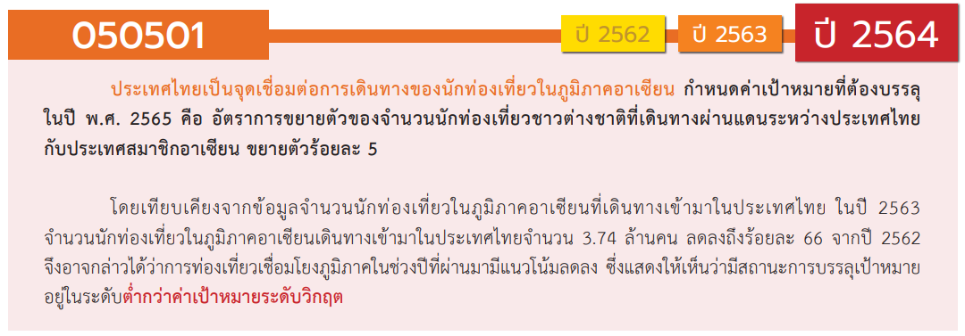
องค์ประกอบ / ปัจจัย | ปีงบประมาณ
 | 2561 | 2562 | 2563 | 2564 | 2565 | รวมจำนวนโครงการทั้งหมด
050501V01 |  | 3 | 2 | 1 |  | 6
050501F0101 |  | 3 | 2 | 1 |  | 6
050501F0102
050501F0103
050501V02 |  |  | 10 | 44 | 33 | 87
050501F0201 |  |  | 8 | 40 | 28 | 76
050501F0202 |  |  | 2 | 3 | 5 | 10
050501F0203 |  |  |  | 1 |  | 1
050501V03 | 1 | 1 | 32 | 16 | 14 | 64
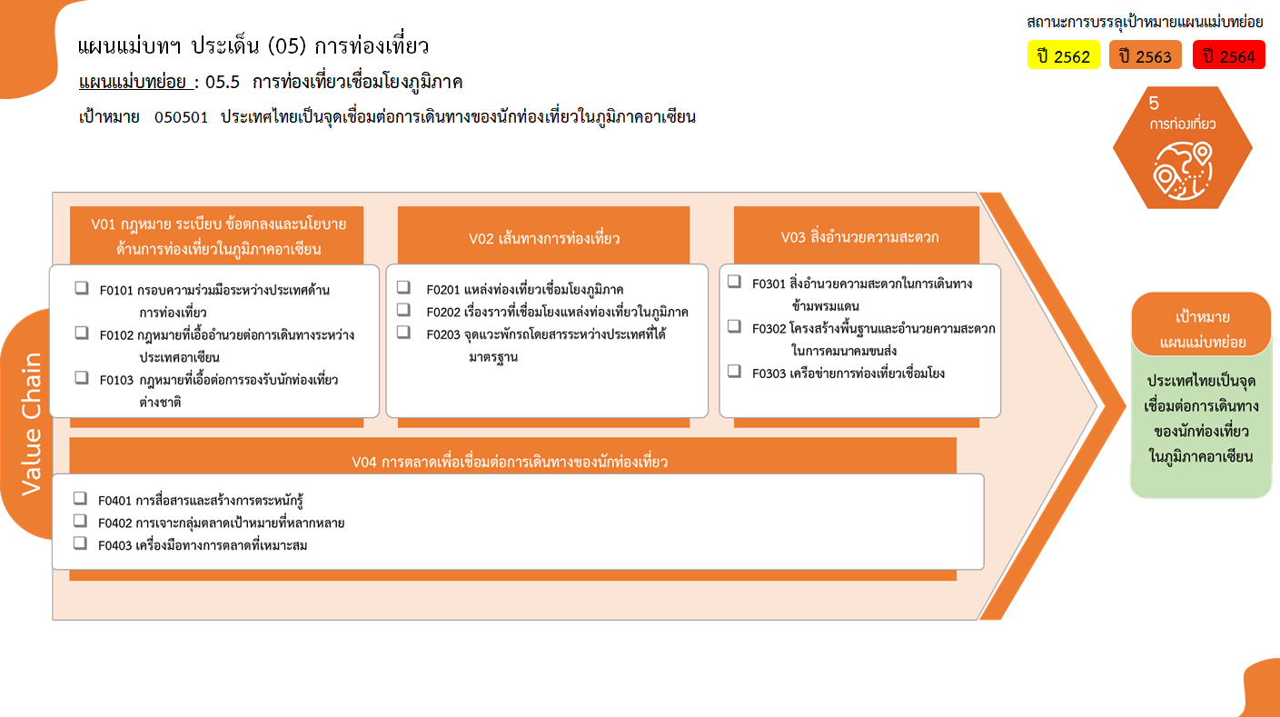
0 โครงการ
76 โครงการ
6 โครงการ
รวม 6 โครงการ
0 โครงการ
10 โครงการ
1 โครงการ
รวม 87 โครงการ
รวม 64 โครงการ
2 โครงการ
53 โครงการ
9 โครงการ
รวม 25 โครงการ
13 โครงการ
7 โครงการ
5 โครงการ
รวมทั้งสิ้น 182 โครงการ
050501F0301 |  |  | 1 | 1 |  | 2
050501F0302 |  |  | 30 | 11 | 12 | 53
050501F0303 | 1 | 1 | 1 | 4 | 2 | 9
050501V04 | 1 | 2 | 9 | 9 | 4 | 25
050501F0401 | 1 | 1 | 5 | 4 | 2 | 13
050501F0402 |  | 1 | 2 | 2 | 2 | 7
050501F0403 |  |  | 2 | 3 |  | 5
ไม่สอดคล้องกับ V และ F ใด |  | 1 | 3 |  |  | 4
050501F00 |  | 1 | 3 |  |  | 4
รวมจำนวนโครงการทั้งหมด | 2 | 7 | 56 | 70 | 51 | 186
*F00 หมายถึงโครงการไม่สอดคล้องกับองค์ประกอบและปัจจัยใดของเป้าหมายแผนแม่บทย่อย

โครงการที่ไม่สอดคล้องกับองค์ประกอบและปัจจัยใดของเป้าหมายแผนแม่บทย่อย จำนวน 4 โครงการ

